Worksheet
歯科衛生士 | 2025 | 歯・口腔の構造と機能 |  | 2025_dh_25_pm001
 |  | 頭蓋骨の一部の写真を示す。 矢印で示す部位に付着するのはどれか。1つ選べ。
 |  | 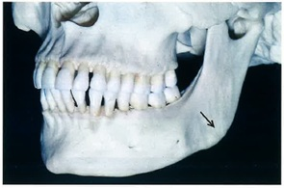
 |  | 1 | 頰 筋
 |  | 2 | 咬 筋 | 正解
 |  | 3 | 笑 筋
 |  | 4 | 口輪筋
歯科衛生士 | 2025 | 歯・口腔の構造と機能 |  | 2025_dh_25_pm002
 |  | 第一鰓弓由来の組織はどれか。1つ選べ。
 |  | 1 | 舌 骨
 |  | 2 | 眼輪筋
 |  | 3 | 広頸筋
 |  | 4 | 顎舌骨筋 | 正解
歯科衛生士 | 2025 | 歯・口腔の構造と機能 |  | 2025_dh_25_pm003
 |  | 下唇の感覚を支配する神経が通過するのはどれか。1つ選べ。
 |  | 1 | 下顎孔 | 正解
 |  | 2 | 歯槽孔
 |  | 3 | 正円孔
 |  | 4 | 蝶口蓋孔
歯科衛生士 | 2025 | 人体の構造と機能 |  | 2025_dh_25_pm004
 |  | 心電図波形を図に示す。 心室筋の収縮が生じたときに現れるのはどれか。1つ選べ。
 |  | 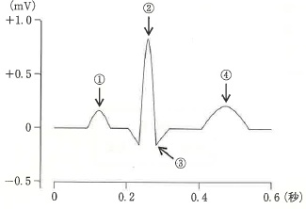
 |  | 1 | ①
 |  | 2 | ② | 正解
 |  | 3 | ③
 |  | 4 | ④
歯科衛生士 | 2025 | 人体の構造と機能 |  | 2025_dh_25_pm005
 |  | 大腸を模式図に示す。 壁が伸展することで排便反射の起点となるのはどれか。1つ選べ。
 |  | 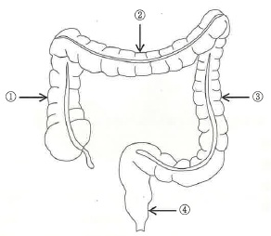
 |  | 1 | ①
 |  | 2 | ②
 |  | 3 | ③
 |  | 4 | ④ | 正解
歯科衛生士 | 2025 | 疾病の成り立ち及び回復過程の促進 |  | 2025_dh_25_pm006
 |  | 嘔吐物由来の酸蝕症の要因はどれか。1つ選べ。
 |  | 1 | 胃 液 | 正解
 |  | 2 | 膵 液
 |  | 3 | 胆 汁
 |  | 4 | 腸 液
歯科衛生士 | 2025 | 疾病の成り立ち及び回復過程の促進 |  | 2025_dh_25_pm007
 |  | 口唇が構音点となるのはどれか。1つ選べ。
 |  | 1 | カ
 |  | 2 | サ
 |  | 3 | タ
 |  | 4 | パ | 正解
歯科衛生士 | 2025 | 疾病の成り立ち及び回復過程の促進 |  | 2025_dh_25_pm008
 |  | 唾石が生じる頻度が最も高いのはどれか。1つ選べ。
 |  | 1 | 顎下腺 | 正解
 |  | 2 | 口蓋腺
 |  | 3 | 耳下腺
 |  | 4 | 舌下腺
歯科衛生士 | 2025 | 疾病の成り立ち及び回復過程の促進 |  | 2025_dh_25_pm009
 |  | 新生児の顔面披裂を模式図に示す。 矢印で示す披裂の癒合不全が生じる部位の組合せで正しいのはどれか。1つ選べ。
 |  | 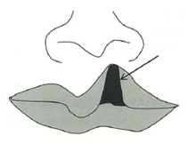
 |  | 1 | 上顎突起 -- 下顎突起
 |  | 2 | 上顎突起 -- 内側鼻突起 | 正解
 |  | 3 | 上顎突起 -- 外側鼻突起
 |  | 4 | 内側鼻突起 -- 外側鼻突起
歯科衛生士 | 2025 | 疾病の成り立ち及び回復過程の促進 |  | 2025_dh_25_pm010
 |  | 粥状動脈硬化症で血管壁に蓄積するのはどれか。1つ選べ。
 |  | 1 | 尿 酸
 |  | 2 | ビリルビン
 |  | 3 | グリコーゲン
 |  | 4 | コレステロール | 正解
歯科衛生士 | 2025 | 疾病の成り立ち及び回復過程の促進 |  | 2025_dh_25_pm011
 |  | 潜伏感染を特徴とするのはどれか。1つ選べ。
 |  | 1 | 風疹ウイルス
 |  | 2 | ムンプスウイルス
 |  | 3 | インフルエンザウイルス
 |  | 4 | 単純ヘルペスウイルス1型 | 正解
歯科衛生士 | 2025 | 疾病の成り立ち及び回復過程の促進 |  | 2025_dh_25_pm012
 |  | パイエル板が存在するのはどれか。1つ選べ。
 |  | 1 | 胸 腺
 |  | 2 | 骨 髄
 |  | 3 | 小 腸 | 正解
 |  | 4 | リンパ節
歯科衛生士 | 2025 | 疾病の成り立ち及び回復過程の促進 |  | 2025_dh_25_pm013
 |  | 初回通過効果を受ける薬物の投与方法はどれか。1つ選べ。
 |  | 1 | 内 服 | 正解
 |  | 2 | 静脈注射
 |  | 3 | 舌下投与
 |  | 4 | 皮下注射
歯科衛生士 | 2025 | 疾病の成り立ち及び回復過程の促進 |  | 2025_dh_25_pm014
 |  | ステロイド性抗炎症薬はどれか。1つ選べ。
 |  | 1 | イブプロフェン
 |  | 2 | インドメタシン
 |  | 3 | デキサメタゾン | 正解
 |  | 4 | ジクロフェナクナトリウム
歯科衛生士 | 2025 | 疾病の成り立ち及び回復過程の促進 |  | 2025_dh_25_pm015
 |  | 抗血小板療法に用いられるのはどれか。1つ選べ。
 |  | 1 | アスピリン | 正解
 |  | 2 | リバーロキサバン
 |  | 3 | ヘパリンナトリウム
 |  | 4 | ワルファリンカリウム
歯科衛生士 | 2025 | 歯・口腔の健康と予防に関わる人間と社会の仕組み |  | 2025_dh_25_pm016
 |  | 「医薬品、医療機器等の品質、有効性及び安全性の確保等に関する法律」に基づく洗口液・洗口剤の分類の一部を図に示す。 フッ化物洗口剤が該当するのはどれか。2つ選べ。
 |  | 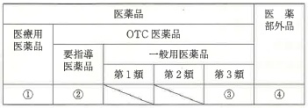
 |  | 1 | ① | 正解
 |  | 2 | ②
 |  | 3 | ③ | 正解
 |  | 4 | ④
歯科衛生士 | 2025 | 歯・口腔の健康と予防に関わる人間と社会の仕組み |  | 2025_dh_25_pm017
 |  | ノーマライゼーションの概念を具体化するのはどれか。2つ選べ。
 |  | 1 | バリアフリーの促進 | 正解
 |  | 2 | ユニバーサルデザインの普及 | 正解
 |  | 3 | スタンダードプレコーションの励行
 |  | 4 | トータルヘルスプロモーションの実施
歯科衛生士 | 2025 | 歯・口腔の健康と予防に関わる人間と社会の仕組み |  | 2025_dh_25_pm018
 |  | 生活保護法に基づく医療扶助の給付手順を図に示す。 ①はどれか。1つ選べ。
 |  | 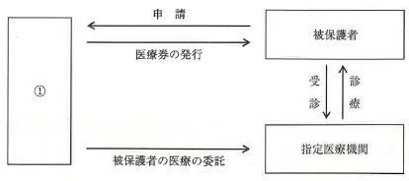
 |  | 1 | 保健所
 |  | 2 | 福祉事務所 | 正解
 |  | 3 | 市町村保健センター
 |  | 4 | 地域包括支援センター
歯科衛生士 | 2025 | 歯・口腔の健康と予防に関わる人間と社会の仕組み |  | 2025_dh_25_pm019
 |  | 児童生徒健康診断票（歯・口腔）で「保存の適否を慎重に考慮する必要があると認められる乳歯」を示す記号はどれか。1つ選べ。
 |  | 1 | C
 |  | 2 | ○
 |  | 3 | △
 |  | 4 | × | 正解
歯科衛生士 | 2025 | 歯・口腔の健康と予防に関わる人間と社会の仕組み |  | 2025_dh_25_pm020
 |  | 小臼歯の近心面観を模式図に示す。 アブフラクションが生じやすい部位はどれか。1つ選べ。
 |  | 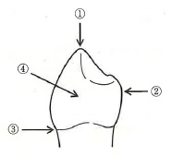
 |  | 1 | ①
 |  | 2 | ②
 |  | 3 | ③ | 正解
 |  | 4 | ④
歯科衛生士 | 2025 | 歯・口腔の健康と予防に関わる人間と社会の仕組み |  | 2025_dh_25_pm021
 |  | 疫学の研究方法を図に示す。 コホート研究はどれか。1つ選べ。
 |  | 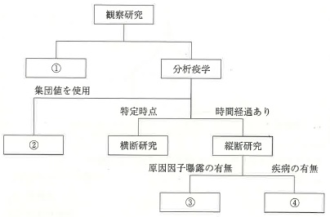
 |  | 1 | ①
 |  | 2 | ②
 |  | 3 | ③ | 正解
 |  | 4 | ④
歯科衛生士 | 2025 | 歯・口腔の健康と予防に関わる人間と社会の仕組み |  | 2025_dh_25_pm022
 |  | 労働安全衛生法に基づく一般健康診断はどれか。2つ選べ。
 |  | 1 | 石綿健康診断
 |  | 2 | 雇入時の健康診断 | 正解
 |  | 3 | 歯科医師による健康診断
 |  | 4 | 海外派遣労働者の健康診断 | 正解
歯科衛生士 | 2025 | 歯・口腔の健康と予防に関わる人間と社会の仕組み |  | 2025_dh_25_pm023
 |  | 人口統計における出生に関する指標の算出式を図に示す。 ①はどれか。1つ選べ。

 |  | 1 | 粗出生率
 |  | 2 | 純再生産率
 |  | 3 | 総再生産率
 |  | 4 | 合計特殊出生率 | 正解
歯科衛生士 | 2025 | 歯・口腔の健康と予防に関わる人間と社会の仕組み |  | 2025_dh_25_pm024
 |  | 歯の形成で出生時にみられるのはどれか。1つ選べ。
 |  | 1 | 中切歯の歯根の完成
 |  | 2 | 第二乳臼歯の歯冠の完成
 |  | 3 | 第一大臼歯の石灰化の開始 | 正解
 |  | 4 | 第二大臼歯の歯胚の形成開始
歯科衛生士 | 2025 | 歯・口腔の健康と予防に関わる人間と社会の仕組み |  | 2025_dh_25_pm025
 |  | 「感染症の予防及び感染症の患者に対する医療に関する法律」に基づく感染症の分類で5類はどれか。2つ選べ。
 |  | 1 | A型肝炎
 |  | 2 | B型肝炎 | 正解
 |  | 3 | C型肝炎 | 正解
 |  | 4 | E型肝炎
歯科衛生士 | 2025 | 歯・口腔の健康と予防に関わる人間と社会の仕組み |  | 2025_dh_25_pm026
 |  | ある集団におけるCPI（2013年、WHO）の各コードが占める割合を示すのに適しているのはどれか。1つ選べ。
 |  | 1 | 散布図
 |  | 2 | 円グラフ | 正解
 |  | 3 | 箱ひげ図
 |  | 4 | 折れ線グラフ
歯科衛生士 | 2025 | 歯・口腔の健康と予防に関わる人間と社会の仕組み |  | 2025_dh_25_pm027
 |  | 唾液中のペルオキシダーゼの作用はどれか。1つ選べ。
 |  | 1 | 緩衝作用
 |  | 2 | 抗菌作用 | 正解
 |  | 3 | 湿潤作用
 |  | 4 | 浄化作用
歯科衛生士 | 2025 | 歯・口腔の健康と予防に関わる人間と社会の仕組み |  | 2025_dh_25_pm028
 |  | 不正咬合の後天的な原因はどれか。1つ選べ。
 |  | 1 | 過剰歯の萌出
 |  | 2 | 口蓋裂の存在
 |  | 3 | 永久歯胚の欠如
 |  | 4 | 乳歯の晩期残存 | 正解
歯科衛生士 | 2025 | 歯・口腔の健康と予防に関わる人間と社会の仕組み |  | 2025_dh_25_pm029
 |  | ユニバーサル・ヘルス・カバレッジ＜UHC＞に主に関与する国際機関はどれか。1つ選べ。
 |  | 1 | WHO | 正解
 |  | 2 | JICA
 |  | 3 | UNFPA
 |  | 4 | UNICEF
歯科衛生士 | 2025 | 歯・口腔の健康と予防に関わる人間と社会の仕組み |  | 2025_dh_25_pm030
 |  | 厚生労働省が実施する患者調査から得られるのはどれか。1つ選べ。
 |  | 1 | 喫煙率
 |  | 2 | 受療率 | 正解
 |  | 3 | 発病率
 |  | 4 | 有訴者率
歯科衛生士 | 2025 | 歯科衛生士概論 |  | 2025_dh_25_pm031
 |  | 歯科医療現場にみられるインシデント事例はどれか。2つ選べ。
 |  | 1 | 受診後に患者が歯科診療所の出口で転倒した。
 |  | 2 | スケーリング時にスケーラーで患者の口唇を傷つけた。
 |  | 3 | セメント除去に際し患者の顔に探針を落としそうになった。 | 正解
 |  | 4 | 口腔外でのハンドピースの事前確認時に研磨用ブラシが外れた。 | 正解
歯科衛生士 | 2025 | 歯科衛生士概論 |  | 2025_dh_25_pm032
 |  | 歯科衛生士法に定められている業務を図に示す。 法制化された順序はどれか。1つ選べ。

 |  | 1 | ① → ② → ③
 |  | 2 | ② → ① → ③
 |  | 3 | ② → ③ → ① | 正解
 |  | 4 | ③ → ① → ②
歯科衛生士 | 2025 | 歯科衛生士概論 |  | 2025_dh_25_pm033
 |  | 歯科診療所の医薬品安全管理責任者を担当できるのはどれか。2つ選べ。
 |  | 1 | 看護師 | 正解
 |  | 2 | 管理栄養士
 |  | 3 | 歯科衛生士 | 正解
 |  | 4 | 歯科技工士
歯科衛生士 | 2025 | 臨床歯科医学 |  | 2025_dh_25_pm034
 |  | 病理組織検査で、検体の採取直後に浸漬する液体はどれか。1つ選べ。
 |  | 1 | 蒸留水
 |  | 2 | キシレン
 |  | 3 | ホルマリン | 正解
 |  | 4 | メタノール
歯科衛生士 | 2025 | 臨床歯科医学 |  | 2025_dh_25_pm035
 |  | 唾液検査で評価するのはどれか。2つ選べ。
 |  | 1 | pH | 正解
 |  | 2 | 色 調
 |  | 3 | 芳 香
 |  | 4 | 分泌量 | 正解
歯科衛生士 | 2025 | 臨床歯科医学 |  | 2025_dh_25_pm036
 |  | 患者に装着した機器の一部を模式図に示す。 図示した部分で測定できるのはどれか。2つ選べ。
 |  | 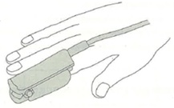
 |  | 1 | 血 圧
 |  | 2 | 不整脈
 |  | 3 | 脈拍数 | 正解
 |  | 4 | 経皮的酸素飽和度 | 正解
歯科衛生士 | 2025 | 臨床歯科医学 |  | 2025_dh_25_pm037
 |  | う窩から分離された細菌をグラム染色し、観察した。光学顕微鏡による観察像を示す。 矢印で示すのはどれか。1つ選べ。
 |  | 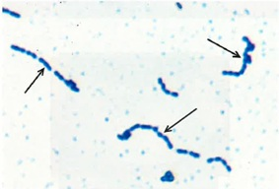
 |  | 1 | 紡錘菌
 |  | 2 | らせん菌
 |  | 3 | ブドウ球菌
 |  | 4 | レンサ球菌 | 正解
歯科衛生士 | 2025 | 臨床歯科医学 |  | 2025_dh_25_pm038
 |  | セルフエッチングプライマーを用いる接着システムで正しいのはどれか。2つ選べ。
 |  | 1 | 酸性モノマーで歯質を脱灰する。 | 正解
 |  | 2 | 3ステップシステムに比べ処理時間は短縮する。 | 正解
 |  | 3 | セルフエッチングプライマーを塗布直後に光照射する。
 |  | 4 | プライミングとボンディングの同時処理が可能である。
歯科衛生士 | 2025 | 臨床歯科医学 |  | 2025_dh_25_pm039
 |  | 従来型グラスアイオノマーセメント修復の流れを図に示す。 ①の目的はどれか。1つ選べ。
 |  | 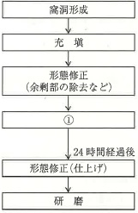
 |  | 1 | 研磨性の向上
 |  | 2 | 水分の吸収防止 | 正解
 |  | 3 | 歯質接着性の強化
 |  | 4 | フッ化物イオンの徐放促進
歯科衛生士 | 2025 | 臨床歯科医学 |  | 2025_dh_25_pm040
 |  | 行われた手術はどれか。1つ選べ。

 |  | 1 | 歯肉切除術
 |  | 2 | 小帯切除術 | 正解
 |  | 3 | フラップ手術
 |  | 4 | 歯肉弁根尖側移動術
歯科衛生士 | 2025 | 臨床歯科医学 |  | 2025_dh_25_pm041
 |  | 手術後に行った処置（D）の目的はどれか。2つ選べ。
 |  | 1 | 創面の保護 | 正解
 |  | 2 | 術後疼痛の軽減 | 正解
 |  | 3 | 歯槽骨の再生促進
 |  | 4 | 上皮組織の侵入防止
歯科衛生士 | 2025 | 臨床歯科医学 |  | 2025_dh_25_pm042
 |  | 55歳の女性。下顎右側臼歯部の咬合痛を主訴として来院した。慢性歯周炎と診断され、歯周基本治療が行われた。再評価の結果、下顎右側臼歯部に歯周外科治療を行うことになった。再評価時の歯周組織検査結果の一部とエックス線画像（A）、および歯周外科手術中の口腔内写真（B）を示す。 下顎右側第一大臼歯の根分岐部病変に行う治療として、考えられるのはどれか。1つ選べ。
 |  | 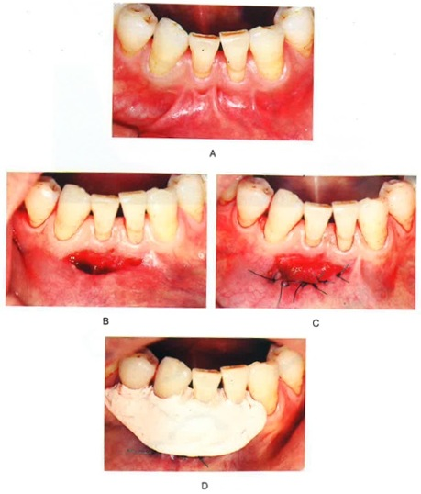 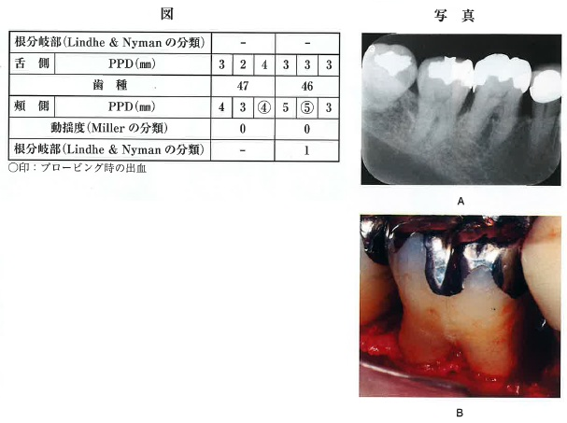
 |  | 1 | トンネリング
 |  | 2 | ヘミセクション
 |  | 3 | ルートセパレーション
 |  | 4 | ファーケーションプラスティ | 正解
歯科衛生士 | 2025 | 臨床歯科医学 |  | 2025_dh_25_pm043
 |  | 13歳の男子。下顎左側第一小臼歯の疼痛を主訴として来院した。3日前に食事をしていたところ、急に痛みが生じたという。診察の結果、中心結節の破折による急性歯髄炎と診断され、麻酔抜髄が行われることになった。ラバーダムシート装着手順の口腔内写真を示す。 3番目はどれか。1つ選べ。
 |  | 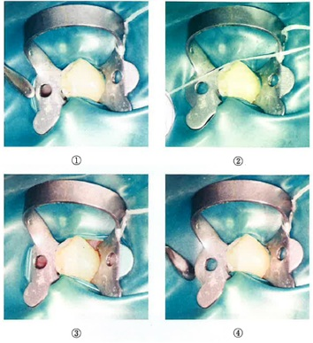
 |  | 1 | ①
 |  | 2 | ②
 |  | 3 | ③
 |  | 4 | ④ | 正解
歯科衛生士 | 2025 | 臨床歯科医学 |  | 2025_dh_25_pm044
 |  | 18歳の男子。上顎左側中切歯の歯冠破折を主訴として来院した。20分前にボールが直撃したという。歯の動揺および自発痛はない。診察の結果、直接覆髄が行われることになった。初診時の口腔内写真（A）とエックス線画像（B）を示す。 この治療法を選択した根拠として考えられるのはどれか。2つ選べ。
 |  | 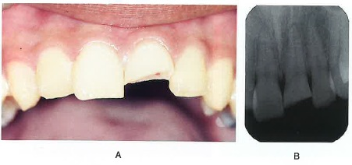
 |  | 1 | 点状露髄である。 | 正解
 |  | 2 | 根未完成歯である。
 |  | 3 | 歯肉に損傷がない。
 |  | 4 | 非感染性歯髄である。 | 正解
歯科衛生士 | 2025 | 臨床歯科医学 |  | 2025_dh_25_pm045
 |  | 部分床義歯のリラインの目的はどれか。1つ選べ。
 |  | 1 | 咬合高径の回復
 |  | 2 | 鉤歯の動揺抑制
 |  | 3 | 義歯床の破折防止
 |  | 4 | 粘膜適合状態の改善 | 正解
歯科衛生士 | 2025 | 臨床歯科医学 |  | 2025_dh_25_pm046
 |  | 80歳の女性。歯肉からの出血を主訴として来院した。5年前に下顎にインプラントオーバーデンチャーを装着したという。診察の結果、インプラント周囲歯肉の腫脹と清掃不良が認められた。歯科医師から口腔衛生管理の指示を受けた。来院時の口腔内写真を示す。 チェアサイドの口腔清掃で用いるのはどれか。2つ選べ。
 |  | 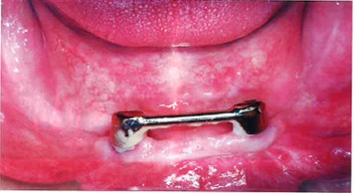
 |  | 1 | 鎌型スケーラー
 |  | 2 | スーパーフロス | 正解
 |  | 3 | ヨウ素系洗口液
 |  | 4 | ワイヤーコーティングされた歯間ブラシ | 正解
歯科衛生士 | 2025 | 臨床歯科医学 |  | 2025_dh_25_pm047
 |  | 24歳の女性。上顎右側中切歯の変色が気になることを主訴として来院した。診察の結果、セラミックスによる修復処置を行うことになった。修復物の写真（A）と試適時の口腔内写真（B）を示す。 修復物の内面処理に使用するのはどれか。1つ選べ。
 |  | 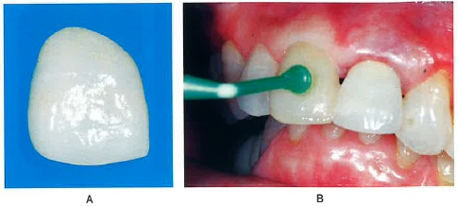
 |  | 1 | 硫黄含有プライマー
 |  | 2 | シランカップリング剤 | 正解
 |  | 3 | モディファイヤーペースト
 |  | 4 | セルフエッチングプライマー
歯科衛生士 | 2025 | 臨床歯科医学 |  | 2025_dh_25_pm048
 |  | 2種類の部分床義歯の写真（A、B）を示す。 Aと比較したBの特徴はどれか。1つ選べ。
 |  | 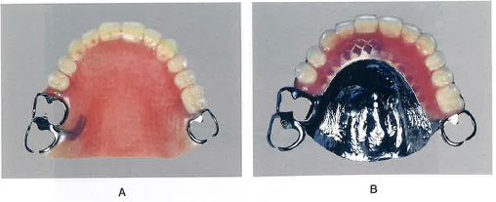
 |  | 1 | 着脱が容易
 |  | 2 | 咬合調整が簡便
 |  | 3 | 床の修理が容易
 |  | 4 | 熱伝導性が良好 | 正解
歯科衛生士 | 2025 | 臨床歯科医学 |  | 2025_dh_25_pm049
 |  | 口腔潜在的悪性疾患に分類されるのはどれか。2つ選べ。
 |  | 1 | 紅板症 | 正解
 |  | 2 | 白板症 | 正解
 |  | 3 | 帯状疱疹
 |  | 4 | 類天疱瘡
歯科衛生士 | 2025 | 臨床歯科医学 |  | 2025_dh_25_pm050
 |  | 永久歯の歯髄壊死が原因で発症するのはどれか。1つ選べ。
 |  | 1 | 歯根嚢胞 | 正解
 |  | 2 | 含歯性嚢胞
 |  | 3 | 鼻歯槽嚢胞
 |  | 4 | 歯原性角化嚢胞
歯科衛生士 | 2025 | 臨床歯科医学 |  | 2025_dh_25_pm051
 |  | 70歳の男性。右側舌縁部の痛みを主訴として来院した。半年前から潰瘍があることを自覚していたが、3週前に病変が大きくなったことに気付いたという。口腔内診査の結果、右側舌縁に易出血性潰瘍が認められ、周囲に硬結を触知した。初診時の口腔内写真を示す。 疑われるのはどれか。1つ選べ。
 |  | 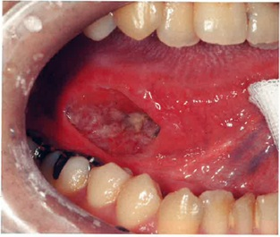
 |  | 1 | 舌 癌 | 正解
 |  | 2 | 口腔扁平苔癬
 |  | 3 | アフタ性口内炎
 |  | 4 | 口腔カンジダ症
歯科衛生士 | 2025 | 臨床歯科医学 |  | 2025_dh_25_pm052
 |  | 9歳の女児。歯並びが悪いことを主訴として保護者と来院した。上顎左側第二乳臼歯は1年前に脱落したという。診察の結果、上顎左側第一大臼歯の近心傾斜を認めた。初診時の口腔内写真を示す。 時間の経過によって生じる可能性があるのはどれか。1つ選べ。

 |  | 1 | 上顎左側乳犬歯の舌側転位
 |  | 2 | 上顎左側第一乳臼歯の低位
 |  | 3 | 上顎左側第一大臼歯の頰側傾斜
 |  | 4 | 上顎左側第二小臼歯の異所萌出 | 正解
歯科衛生士 | 2025 | 臨床歯科医学 |  | 2025_dh_25_pm053
 |  | 定型発達2歳児の脳頭蓋と顔面頭蓋の容量比はどれか。1つ選べ。
 |  | 1 | 2：1
 |  | 2 | 5：1
 |  | 3 | 6：1 | 正解
 |  | 4 | 8：1
歯科衛生士 | 2025 | 臨床歯科医学 |  | 2025_dh_25_pm054
 |  | 15歳の女子。矯正歯科診断用の資料の写真を示す。 矢印で示す計測項目はどれか。1つ選べ。
 |  | 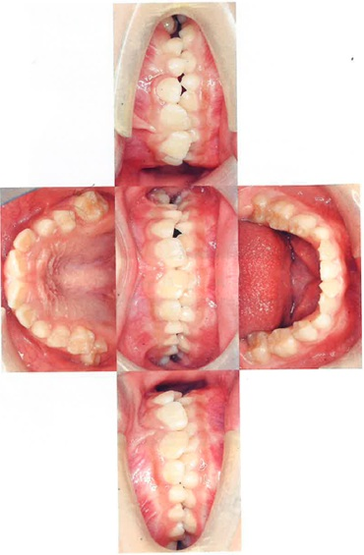 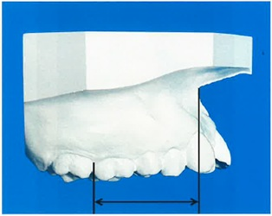
 |  | 1 | 歯列弓長径
 |  | 2 | 歯列弓幅径
 |  | 3 | 歯槽基底弓長径 | 正解
 |  | 4 | 歯槽基底弓幅径
歯科衛生士 | 2025 | 臨床歯科医学 |  | 2025_dh_25_pm055
 |  | 模型上でマルチブラケット装置にアーチワイヤーを装着した時の写真を示す。 患者に装着する場合、頰粘膜の損傷を防ぐためにワイヤーに行うのはどれか。2つ選べ。
 |  | 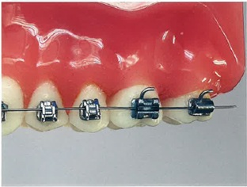
 |  | 1 | 屈 曲 | 正解
 |  | 2 | 結 紮
 |  | 3 | 切 断 | 正解
 |  | 4 | 溶 接
歯科衛生士 | 2025 | 臨床歯科医学 |  | 2025_dh_25_pm056
 |  | 4歳の女児。下顎右側第一乳臼歯の痛みを主訴として保護者と来院した。2日前から痛みが増大しているという。診察の結果、急性歯髄炎と診断され、麻酔抜髄を行うことになった。浸潤麻酔後の口腔内写真を示す。 次に行うのはどれか。1つ選べ。
 |  | 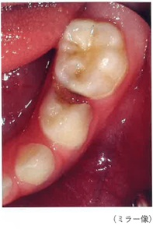
 |  | 1 | う蝕除去
 |  | 2 | 根管貼薬
 |  | 3 | 髄腔開拡
 |  | 4 | ラバーダム防湿 | 正解
歯科衛生士 | 2025 | 臨床歯科医学 |  | 2025_dh_25_pm057
 |  | 6歳の男児。左側の奥歯でうまく噛めないことを主訴として保護者と来院した。2年前から徐々に咬み合わせが悪くなったという。疼痛はない。初診時の口腔内写真を示す。 考えられるのはどれか。1つ選べ。
 |  | 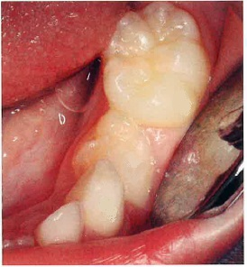
 |  | 1 | 咬 耗
 |  | 2 | 異所萌出
 |  | 3 | 低位乳歯 | 正解
 |  | 4 | エナメル質減形成
歯科衛生士 | 2025 | 臨床歯科医学 |  | 2025_dh_25_pm058
 |  | 85歳の女性。歯ぐきからの出血を主訴として来院した。手の痛みのために口腔清掃は困難であるという。診察の結果、慢性歯周炎と診断され、歯科医師からブラッシング指導を行うよう指示された。初診時の手指の写真を示す。 疑われる全身疾患はどれか。1つ選べ。
 |  | 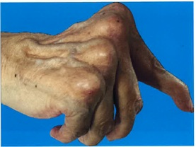
 |  | 1 | 骨粗鬆症
 |  | 2 | 脳血管疾患
 |  | 3 | 関節リウマチ | 正解
 |  | 4 | Perkinson＜パーキンソン＞病
歯科衛生士 | 2025 | 臨床歯科医学 |  | 2025_dh_25_pm059
 |  | 74歳の男性。家族から「口臭が気になる。」と相談を受け、歯科訪問診療を行った。脳梗塞の後遺症による左半身麻痺のため寝たきりとなり、自宅で療養生活を送っているという。診察の結果、口腔内に食物の残留が認められ、摂食嚥下障害と診断された。歯科医師から口腔衛生管理を行うよう指示された。 安全に行うための姿勢はどれか。2つ選べ。
 |  | 1 | 仰臥位で軽く顎を引く。 | 正解
 |  | 2 | 座位で頭部を後屈する。
 |  | 3 | 右側を上にした側臥位にする。
 |  | 4 | ファーラ位（約45度）にする。 | 正解
歯科衛生士 | 2025 | 臨床歯科医学 |  | 2025_dh_25_pm060
 |  | 口腔機能精密検査に用いる機器の写真（A）と口腔内写真（B）を示す。 機器の測定面を接触させる部位はどれか。1つ選べ。
 |  | 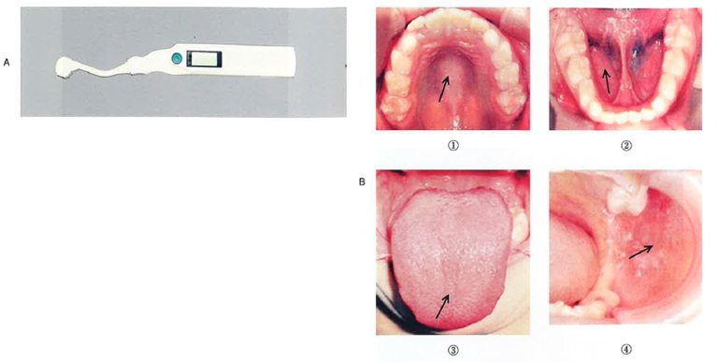
 |  | 1 | ①
 |  | 2 | ②
 |  | 3 | ③ | 正解
 |  | 4 | ④
歯科衛生士 | 2025 | 臨床歯科医学 |  | 2025_dh_25_pm061
 |  | 歯科診療時のコミュニケーション法を図に示す。 限局性学習症のある患児に用いる際に配慮が必要なのはどれか。1つ選べ。
 |  | 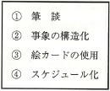
 |  | 1 | ① | 正解
 |  | 2 | ②
 |  | 3 | ③
 |  | 4 | ④
歯科衛生士 | 2025 | 臨床歯科医学 |  | 2025_dh_25_pm062
 |  | 9歳の男児。歯肉の腫脹を主訴として保護者と来院した。てんかんの既往があり、小児科を受診しているという。診察を始めたところ、四肢の強直性収縮が15秒間認められた。初診時の口腔内写真を示す。 考えられる疾患はどれか。1つ選べ。
 |  | 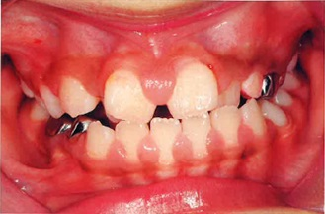
 |  | 1 | 侵襲性歯周炎
 |  | 2 | 慢性剥離性歯肉炎
 |  | 3 | 薬剤性歯肉増殖症 | 正解
 |  | 4 | 壊死性潰瘍性歯肉炎
歯科衛生士 | 2025 | 歯科予防処置論 |  | 2025_dh_25_pm063
 |  | 30歳の女性。歯肉の腫れと出血を主訴として来院した。妊娠5か月であり、つわりはみられない。診察の結果、妊娠性歯肉炎と診断された。歯科医師から歯周病の予防処置計画を立てるよう指示された。初診時の口腔内写真を示す。 予防処置計画の内容で適切なのはどれか。2つ選べ。
 |  | 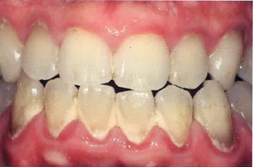
 |  | 1 | アレルギー検査を行う。
 |  | 2 | 抗菌薬の全身投与を行う。
 |  | 3 | 出産前に歯石を除去する。 | 正解
 |  | 4 | 歯面清掃器でプラークを除去する。 | 正解
歯科衛生士 | 2025 | 歯科予防処置論 |  | 2025_dh_25_pm064
 |  | 上顎前歯部の写真を示す。 矢印で示す「くぼみ」の特徴はどれか。1つ選べ。
 |  | 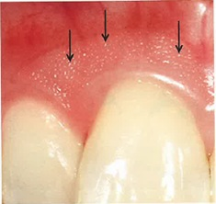
 |  | 1 | 遊離歯肉にみられる。
 |  | 2 | 加齢によって出現する。
 |  | 3 | 健康な歯肉で観察される。 | 正解
 |  | 4 | 過度のブラッシングで生じる。
歯科衛生士 | 2025 | 歯科予防処置論 |  | 2025_dh_25_pm065
 |  | う蝕予防を目的とした化学的プラークコントロールのために歯磨剤に配合されるのはどれか。2つ選べ。
 |  | 1 | フッ化カルシウム
 |  | 2 | フッ化ナトリウム | 正解
 |  | 3 | リン酸酸性フッ化ナトリウム
 |  | 4 | モノフルオロリン酸ナトリウム | 正解
歯科衛生士 | 2025 | 歯科予防処置論 |  | 2025_dh_25_pm066
 |  | 口腔内写真を示す。 観察できるのはどれか。2つ選べ。
 |  | 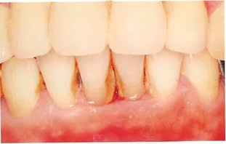
 |  | 1 | 歯 石 | 正解
 |  | 2 | クレフト
 |  | 3 | 根面う蝕
 |  | 4 | 歯肉退縮 | 正解
歯科衛生士 | 2025 | 歯科予防処置論 |  | 2025_dh_25_pm067
 |  | 23歳の女性。定期歯科健康診査のため来院した。前歯の歯磨きが苦手だという。歯科医師から口腔清掃状態を確認するように指示され、OHIの評価方法に準じて上下顎前歯部唇側面の評価を行った。評価時の口腔内写真を示す。 上顎と下顎のDIスコアの組合せで正しいのはどれか。1つ選べ。 ただし、選択肢は【上顎】 -- 【下顎】とする。
 |  | 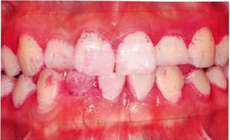
 |  | 1 | スコア1 -- スコア1
 |  | 2 | スコア1 -- スコア3 | 正解
 |  | 3 | スコア2 -- スコア2
 |  | 4 | スコア2 -- スコア3
歯科衛生士 | 2025 | 歯科予防処置論 |  | 2025_dh_25_pm068
 |  | 歯と歯周組織におけるプラークの付着状態を模式図に示す。 ①に比べ②の領域に多いのはどれか。2つ選べ。
 |  | 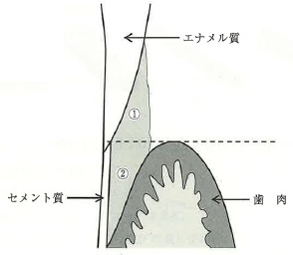
 |  | 1 | Actinomyces viscosus
 |  | 2 | Treponema denticola | 正解
 |  | 3 | Streptococcus sanguinis
 |  | 4 | Porphyromonas gingivalis | 正解
歯科衛生士 | 2025 | 歯科予防処置論 |  | 2025_dh_25_pm069
 |  | スケーリング前に、シックルタイプスケーラーのシャープニングを行うことにした。砥石の形態を模式図に示す。 フェイスのシャープニングに用いるのはどれか。1つ選べ。

 |  | 1 | ①
 |  | 2 | ② | 正解
 |  | 3 | ③
 |  | 4 | ④
歯科衛生士 | 2025 | 歯科予防処置論 |  | 2025_dh_25_pm070
 |  | シックルタイプスケーラーの刃部と歯面および歯石の断面を模式図に示す。 スケーリング時のスケーラーの刃部と歯面の角度はどれか。1つ選べ。
 |  | 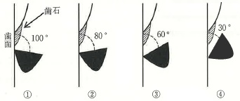
 |  | 1 | ①
 |  | 2 | ② | 正解
 |  | 3 | ③
 |  | 4 | ④
歯科衛生士 | 2025 | 歯科予防処置論 |  | 2025_dh_25_pm071
 |  | 超音波スケーラーを用いて歯周ポケット内洗浄を行う際の操作で正しいのはどれか。2つ選べ。
 |  | 1 | 水流を噴霧状に調整する。
 |  | 2 | 先端が鋭利なチップを使用する。
 |  | 3 | チップ先端を歯周ポケット底まで挿入する。 | 正解
 |  | 4 | チップ先端の側面で歯根面をなでるように操作する。 | 正解
歯科衛生士 | 2025 | 歯科予防処置論 |  | 2025_dh_25_pm072
 |  | グレーシータイプキュレットの特徴はどれか。2つ選べ。
 |  | 1 | 刃部の断面は三角形を呈する。
 |  | 2 | 刃部の先端は丸みを帯びている。 | 正解
 |  | 3 | 刃部の両面にカッティングエッジがある。
 |  | 4 | 第1シャンクに対して刃部内面が70度に交わる。 | 正解
歯科衛生士 | 2025 | 歯科予防処置論 |  | 2025_dh_25_pm073
 |  | 12歳の男児。定期歯科健康診査のため保護者と来院し、う蝕リスク検査を行った。1週後に再度来院予定である。歯科医師から下顎左側第二大臼歯に対するう蝕予防処置計画を立案するよう指示された。う蝕リスク検査の結果の一部と口腔内写真を示す。 適切なのはどれか。2つ選べ。
 |  | 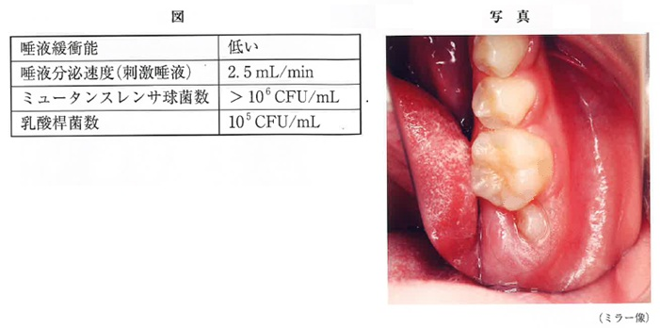
 |  | 1 | 小窩裂溝塡塞
 |  | 2 | フッ化物洗口 | 正解
 |  | 3 | フッ化物歯面塗布 | 正解
 |  | 4 | フッ化ジアンミン銀塗布
歯科衛生士 | 2025 | 歯科予防処置論 |  | 2025_dh_25_pm074
 |  | 摂取したフッ素量はどれか。1つ選べ。
 |  | 1 | 0.9mg
 |  | 2 | 9.0mg | 正解
 |  | 3 | 90.0mg
 |  | 4 | 900.0mg
歯科衛生士 | 2025 | 歯科予防処置論 |  | 2025_dh_25_pm075
 |  | 女児への対応で適切なのはどれか。1つ選べ。
 |  | 1 | 経過観察をする。 | 正解
 |  | 2 | 大量の水を飲ませる。
 |  | 3 | 胃の内容物を吐き出させる。
 |  | 4 | ただちに病院を受診させる。
歯科衛生士 | 2025 | 歯科予防処置論 |  | 2025_dh_25_pm076
 |  | 7歳の男児。定期歯科健康診査のため保護者と来院した。う蝕活動性試験を行った結果、う蝕リスクが確認された。歯科医師からフッ化物歯面塗布を行うよう指示された。塗布前の口腔内写真を示す。 高いう蝕予防効果を期待できるのはどれか。1つ選べ。
 |  | 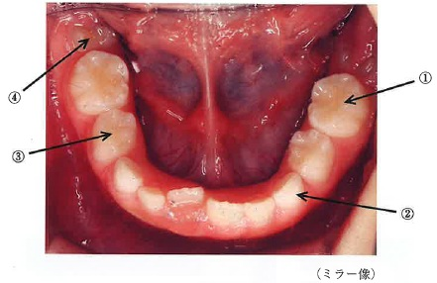
 |  | 1 | ①
 |  | 2 | ②
 |  | 3 | ③
 |  | 4 | ④ | 正解
歯科衛生士 | 2025 | 歯科予防処置論 |  | 2025_dh_25_pm077
 |  | 7歳の女児。定期歯科健康診査のため保護者と来院した。プラークコントロールが不良であった。歯科医師から、口腔衛生指導後に下顎左側第一大臼歯の咬合面に小窩裂溝塡塞を行うよう指示された。口腔内写真を示す。 使用する塡塞材の特徴はどれか。2つ選べ。
 |  | 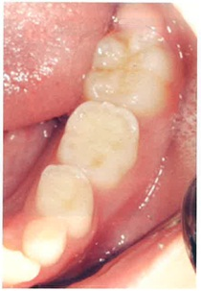
 |  | 1 | 簡易防湿で行える。 | 正解
 |  | 2 | 練和が不要である。
 |  | 3 | 酸処理が必要である。
 |  | 4 | フッ素徐放性がある。 | 正解
歯科衛生士 | 2025 | 歯科保健指導論 |  | 2025_dh_25_pm078
 |  | 歯科診療所における患者情報とその確認方法の組合せで正しいのはどれか。1つ選べ。
 |  | 1 | 間食状況 -- 観 察
 |  | 2 | 服薬状況 -- 問診票 | 正解
 |  | 3 | 歯垢付着状態 -- 質問紙
 |  | 4 | ブラッシング習慣 -- 検 査
歯科衛生士 | 2025 | 歯科保健指導論 |  | 2025_dh_25_pm079
 |  | 幼稚園の年長クラス25名に対する「はみがき教室」の講師依頼を受け、実施計画を作成した。計画の流れを図に示す。 下線部で家庭における歯みがきの習慣化を直接の目的とする媒体はどれか。1つ選べ。
 |  | 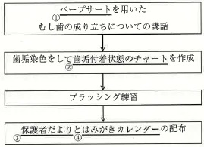
 |  | 1 | ①
 |  | 2 | ②
 |  | 3 | ③
 |  | 4 | ④ | 正解
歯科衛生士 | 2025 | 歯科保健指導論 |  | 2025_dh_25_pm080
 |  | 54歳の女性。特定健康診査の結果の一部を表に示す。 疑われる疾患はどれか。1つ選べ。
 |  | 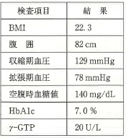
 |  | 1 | 糖尿病 | 正解
 |  | 2 | 肥満症
 |  | 3 | 高血圧症
 |  | 4 | 慢性肝炎
歯科衛生士 | 2025 | 歯科保健指導論 |  | 2025_dh_25_pm081
 |  | リスクファクターが歯周病と共通である疾患はどれか。2つ選べ。
 |  | 1 | 肺 癌 | 正解
 |  | 2 | 中皮腫
 |  | 3 | 肺結核
 |  | 4 | 慢性閉塞性肺疾患＜COPD＞ | 正解
歯科衛生士 | 2025 | 歯科保健指導論 |  | 2025_dh_25_pm082
 |  | 37歳の女性。2週前に歯肉腫脹を主訴として来院した。初診時に歯科保健指導の計画を立案した。定めた短期目標を図に示す。この目標に関する初診時と2週後の状況を表に示す。 「未達成」なのはどれか。1つ選べ。
 |  | 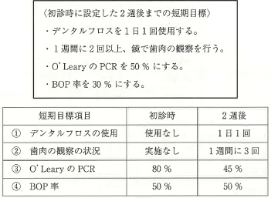
 |  | 1 | ①
 |  | 2 | ②
 |  | 3 | ③
 |  | 4 | ④ | 正解
歯科衛生士 | 2025 | 歯科保健指導論 |  | 2025_dh_25_pm083
 |  | 34歳の男性。歯の着色を気にして来院した。診察の結果、多量の外来性色素の沈着を認めた。20歳から喫煙習慣があり、現在は1日20本喫煙しているという。半年後に子どもが生まれるため、それまでには禁煙したいとのことである。歯科医師から禁煙に関する指導を行うよう指示された。 現時点での禁煙に対する患者の行動変容ステージはどれか。1つ選べ。
 |  | 1 | 無関心期
 |  | 2 | 関心期 | 正解
 |  | 3 | 準備期
 |  | 4 | 実行期
歯科衛生士 | 2025 | 歯科保健指導論 |  | 2025_dh_25_pm084
 |  | 27歳の男性。うがいをすると歯がしみることを主訴として来院した。口腔内診査の結果、う蝕はないが歯肉退縮が認められ、歯科医師から口腔清掃指導を行うよう指示された。持参した歯ブラシは3日前に交換したという。現在使用している歯ブラシと歯磨剤の情報、歯ブラシとブラッシング時の写真（A、B）を示す。 適切な指導内容はどれか。2つ選べ。
 |  | 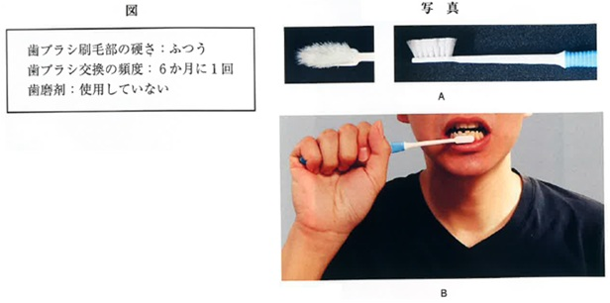
 |  | 1 | 歯ブラシの交換頻度を維持しましょう。
 |  | 2 | ペングリップでブラッシングしましょう。 | 正解
 |  | 3 | 硝酸カリウム配合の歯磨剤を使いましょう。 | 正解
 |  | 4 | 歯ブラシ毛の硬さをかために変えましょう。
歯科衛生士 | 2025 | 歯科保健指導論 |  | 2025_dh_25_pm085
 |  | C市で65歳以上の高齢者50名を対象に、口腔機能向上に関する健康教室を行った。実施後の参加者からのアンケート結果の一部を表に示す。 PDCAサイクルの「A」で検討が必要な項目はどれか。2つ選べ。
 |  | 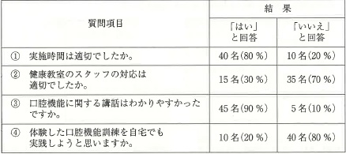
 |  | 1 | ①
 |  | 2 | ② | 正解
 |  | 3 | ③
 |  | 4 | ④ | 正解
歯科衛生士 | 2025 | 歯科保健指導論 |  | 2025_dh_25_pm086
 |  | 48歳の女性。口が動かしにくいことを主訴として来院した。2週前に耳鼻咽喉科で帯状疱疹による顔面神経麻痺と診断されたという。口角を挙上させたときの口腔内写真を示す。 この患者に生じると考えられるのはどれか。2つ選べ。
 |  | 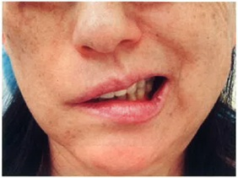
 |  | 1 | 咬合力が低下する。
 |  | 2 | 唾液が垂れやすい。 | 正解
 |  | 3 | 皮膚感覚が麻痺する。
 |  | 4 | 口腔前庭に食物残渣が認められる。 | 正解
歯科衛生士 | 2025 | 歯科保健指導論 |  | 2025_dh_25_pm087
 |  | 82歳の男性。低栄養のため救急搬送され、入院中である。歯の痛みがあるため主治医から歯科に口腔内診査の依頼があった。診察の結果、重度のう蝕と歯周病が認められた。歯の痛みによって食事をほとんど摂取しておらず、同居している息子夫婦に何度も歯科受診を訴えていたが、聞き入れてくれなかったという。 疑われるのはどれか。1つ選べ。
 |  | 1 | 性的虐待
 |  | 2 | 身体的虐待
 |  | 3 | 心理的虐待
 |  | 4 | ネグレクト | 正解
歯科衛生士 | 2025 | 歯科保健指導論 |  | 2025_dh_25_pm088
 |  | 離乳後期の食べ方の目安はどれか。1つ選べ。
 |  | 1 | 歯を使うようになる。
 |  | 2 | 歯ぐきで潰すことができるようになる。 | 正解
 |  | 3 | 舌と上あごで潰していくことができるようになる。
 |  | 4 | 口を閉じて取り込みや飲み込みができるようになる。
歯科衛生士 | 2025 | 歯科保健指導論 |  | 2025_dh_25_pm089
 |  | ある高齢女性の栄養状態に関連する評価の一部を表に示す。 低栄養の中リスク以上に該当するのはどれか。1つ選べ。
 |  | 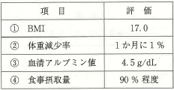
 |  | 1 | ① | 正解
 |  | 2 | ②
 |  | 3 | ③
 |  | 4 | ④
歯科衛生士 | 2025 | 歯科保健指導論 |  | 2025_dh_25_pm090
 |  | 妊娠中期の必要エネルギー量の付加量はどれか。1つ選べ。
 |  | 1 | ＋50kcal
 |  | 2 | ＋250kcal | 正解
 |  | 3 | ＋350kcal
 |  | 4 | ＋450kcal
歯科衛生士 | 2025 | 歯科診療補助論 |  | 2025_dh_25_pm091
 |  | HIV感染患者に使用した器材の写真を示す。 オートクレーブ滅菌の前に用いるのはどれか。1つ選べ。
 |  | 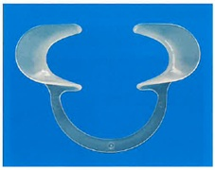
 |  | 1 | ポビドンヨード
 |  | 2 | 消毒用エタノール | 正解
 |  | 3 | ベンゼトニウム塩化物
 |  | 4 | クロルヘキシジングルコン酸塩
歯科衛生士 | 2025 | 歯科診療補助論 |  | 2025_dh_25_pm092
 |  | まず用いるのはどれか。1つ選べ。
 |  | 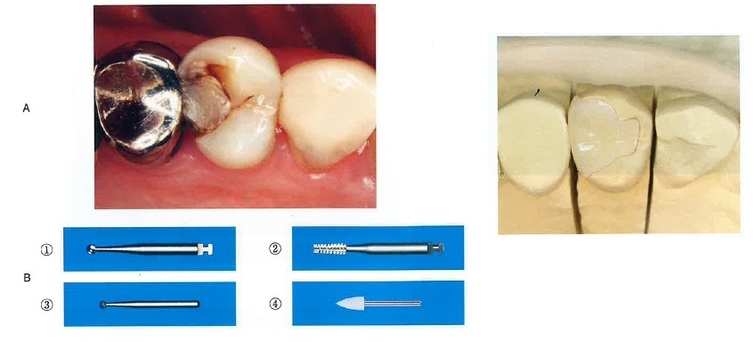
 |  | 1 | ①
 |  | 2 | ②
 |  | 3 | ③ | 正解
 |  | 4 | ④
歯科衛生士 | 2025 | 歯科診療補助論 |  | 2025_dh_25_pm093
 |  | 修復物の装着に用いるのはどれか。1つ選べ。
 |  | 1 | リン酸亜鉛セメント
 |  | 2 | 接着性レジンセメント | 正解
 |  | 3 | ポリカルボキシレートセメント
 |  | 4 | 従来型グラスアイオノマーセメント
歯科衛生士 | 2025 | 歯科診療補助論 |  | 2025_dh_25_pm094
 |  | 咬合堤に用いるのはどれか。1つ選べ。
 |  | 1 | シートワックス
 |  | 2 | インレーワックス
 |  | 3 | パラフィンワックス | 正解
 |  | 4 | ユーティリティワックス
歯科衛生士 | 2025 | 歯科診療補助論 |  | 2025_dh_25_pm095
 |  | 50歳の男性。上顎左側第一小臼歯が欠けたことを主訴として来院した。10年前にう蝕治療を受けて問題なく経過していたが、昨日食事中に欠け、冷水がしみるという。修復物を一部除去して補修修復を行うことになった。初診時の口腔内写真（A）、エックス線画像（B）および器材の写真（C）を示す。 ラバーダム防湿後に用いるのはどれか。1つ選べ。
 |  | 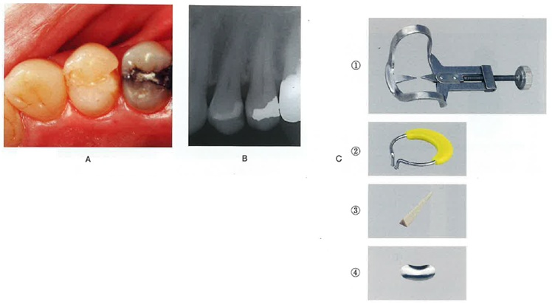
 |  | 1 | ①
 |  | 2 | ②
 |  | 3 | ③ | 正解
 |  | 4 | ④
歯科衛生士 | 2025 | 歯科診療補助論 |  | 2025_dh_25_pm096
 |  | 20歳の男性。上顎左側第一大臼歯の修復物脱離を主訴として来院した。5年前に修復処置を受けたが、昨日脱離したという。特に症状はない。コンポジットレジン修復を行うことになった。窩洞形成後と接着処理時の口腔内写真（A、B）、および使用した器材の写真（C）を示す。 次に行うのはどれか。1つ選べ。

 |  | 1 | 水 洗
 |  | 2 | 光照射
 |  | 3 | エアブロー | 正解
 |  | 4 | ブロットドライ
歯科衛生士 | 2025 | 歯科診療補助論 |  | 2025_dh_25_pm097
 |  | 20歳の女性。前歯部の審美不良を主訴として来院した。最近気になってきたという。全身的な既往歴はない。診察の結果、漂白処置を行うことになった。処置中の写真を示す。 処置後に生じうるのはどれか。2つ選べ。
 |  | 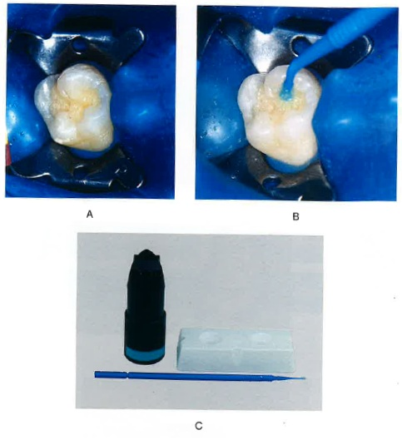 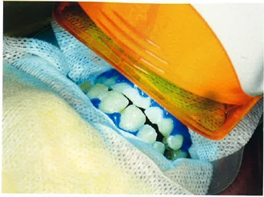
 |  | 1 | 知覚過敏 | 正解
 |  | 2 | 内部吸収
 |  | 3 | 色調の後戻り | 正解
 |  | 4 | 歯根の外部吸収
歯科衛生士 | 2025 | 歯科診療補助論 |  | 2025_dh_25_pm098
 |  | 62歳の男性。下顎左側第一大臼歯の修復物が壊れたことを主訴として来院した。新しい修復物を製作するにあたり、歯科医師からプロビジョナルレストレーションを常温重合レジンを用いて練和法で製作するよう指示された。製作に用いる器具の写真を示す。 使用する順番はどれか。1つ選べ。
 |  | 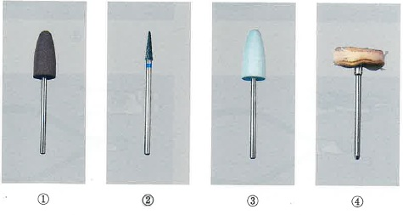
 |  | 1 | ① → ② → ③ → ④
 |  | 2 | ① → ③ → ④ → ②
 |  | 3 | ② → ① → ③ → ④ | 正解
 |  | 4 | ② → ③ → ④ → ①
歯科衛生士 | 2025 | 歯科診療補助論 |  | 2025_dh_25_pm099
 |  | 69歳の女性。舌の痛みを主訴として来院した。1か月前から違和感があったという。診察の結果、舌癌と診断され舌部分切除手術が予定されている。歯科医師から口腔衛生管理を行うよう指示された。手術と周術期等口腔機能管理の流れを図に示す。 口腔衛生管理を開始する時期はどれか。1つ選べ。
 |  | 
 |  | 1 | ① | 正解
 |  | 2 | ②
 |  | 3 | ③
 |  | 4 | ④
歯科衛生士 | 2025 | 歯科診療補助論 |  | 2025_dh_25_pm100
 |  | 矯正歯科治療時の形態的検査として顔面写真を撮影する際、注意すべき事項はどれか。2つ選べ。
 |  | 1 | 斜位30度の写真を撮影する。
 |  | 2 | イヤーロッドで頭部を固定する。 | 正解
 |  | 3 | カメラのレンズの高さは鼻翼に合わせる。
 |  | 4 | 口唇閉鎖時と安静位の口元を写真撮影する。 | 正解
歯科衛生士 | 2025 | 歯科診療補助論 |  | 2025_dh_25_pm101
 |  | 可撤式保定装置の写真（A）と器具の写真（B）を示す。 矢印で示す部位のワイヤー屈曲に用いるのはどれか。1つ選べ。
 |  | 
 |  | 1 | ①
 |  | 2 | ② | 正解
 |  | 3 | ③
 |  | 4 | ④
歯科衛生士 | 2025 | 歯科診療補助論 |  | 2025_dh_25_pm102
 |  | 33歳の女性。上顎右側第一大臼歯の疼痛を主訴として来院した。半年前に修復物が脱離したが痛みがないのでそのままにしていたところ、3日前から強い痛みが出現したという。妊娠18週で産婦人科に通院中である。診察の結果、抜髄処置を行うことになった。 適切な対応はどれか。1つ選べ。
 |  | 1 | 右側臥位で行う。
 |  | 2 | 局所麻酔下で処置を行う。 | 正解
 |  | 3 | エックス線撮影は禁忌である。
 |  | 4 | 処置後の疼痛には非ステロイド性抗炎症薬服用を指示する。
歯科衛生士 | 2025 | 歯科診療補助論 |  | 2025_dh_25_pm103
 |  | オペラント条件付けに基づく行動調整法はどれか。1つ選べ。
 |  | 1 | 系統的脱感作法
 |  | 2 | Tell-Show-Do法
 |  | 3 | フラッディング法
 |  | 4 | トークンエコノミー法 | 正解
歯科衛生士 | 2025 | 歯科診療補助論 |  | 2025_dh_25_pm104
 |  | 口内法エックス線撮影でフィルム方式と比較したイメージングプレート方式の特徴はどれか。2つ選べ。
 |  | 1 | 低線量撮影が可能である。 | 正解
 |  | 2 | スキャン工程が必要である。 | 正解
 |  | 3 | フィルムマウントに保管する。
 |  | 4 | シャウカステンで整理作業を行う。
歯科衛生士 | 2025 | 歯科診療補助論 |  | 2025_dh_25_pm105
 |  | 一次救命処置における胸骨圧迫で適切なのはどれか。2つ選べ。
 |  | 1 | 100～120回/分で行う。 | 正解
 |  | 2 | 胸骨の下半分を圧迫する。 | 正解
 |  | 3 | 柔らかいマットの上で行う。
 |  | 4 | 胸骨圧迫後に人工呼吸を5回行う。
歯科衛生士 | 2025 | 歯科診療補助論 |  | 2025_dh_25_pm106
 |  | 摂食嚥下障害における咽頭期の間接訓練はどれか。2つ選べ。
 |  | 1 | 開口訓練 | 正解
 |  | 2 | 舌挙上訓練
 |  | 3 | 口唇閉鎖訓練
 |  | 4 | メンデルソン手技 | 正解
歯科衛生士 | 2025 | 歯科診療補助論 |  | 2025_dh_25_pm107
 |  | 78歳の男性。口の中に食物が残ることを主訴として来院した。診察の結果、口腔前庭に食物残渣が認められた。歯科医師から口腔機能検査と口腔機能管理を行うよう指示された。口腔機能検査の結果を表に示す。 適切な指導内容はどれか。2つ選べ。
 |  | 
 |  | 1 | 汁物にはとろみをつけましょう。
 |  | 2 | 舌鳴らしをして舌を動かしましょう。 | 正解
 |  | 3 | 噛みごたえのある食品は避けましょう。
 |  | 4 | 食事をする前に嚥下体操をしましょう。 | 正解
歯科衛生士 | 2025 | 歯科診療補助論 |  | 2025_dh_25_pm108
 |  | 栄養サポートチーム＜NST＞が行う活動で適切なのはどれか。2つ選べ。
 |  | 1 | 診療科単位での実施
 |  | 2 | 経管栄養も含めた栄養療法の支援 | 正解
 |  | 3 | 非経口摂取患者への口腔衛生管理の助言 | 正解
 |  | 4 | 急性期患者に対する経口摂取の積極的推進
歯科衛生士 | 2025 | 歯科診療補助論 |  | 2025_dh_25_pm109
 |  | 63歳の女性。下顎右側第一小臼歯の冷水痛を主訴として家族と来院した。5年前からパーキンソン病を発症しており、時々「むせ」が認めれるという。医療面接中、口をもぐもぐと不規則に動かす様子が認められた。診察の結果、歯頸部にう蝕が認められう蝕治療を行うことになった。 注意が必要なのはどれか。2つ選べ。
 |  | 1 | 易骨折性
 |  | 2 | 不顕性誤嚥 | 正解
 |  | 3 | 顔面神経麻痺
 |  | 4 | オーラルジスキネジア | 正解
歯科衛生士 | 2025 | 歯科診療補助論 |  | 2025_dh_25_pm110
 |  | 71歳の男性。急性骨髄性白血病で入院中である。口腔衛生状態が不良であるため、血液内科から歯科に口腔内診査の依頼があった。経口摂取はできていないという。診察の結果、歯科医師から口腔衛生管理を行うよう指示された。口腔内写真を示す。 適切な対応はどれか。2つ選べ。
 |  | 
 |  | 1 | 唾液腺のマッサージを行う。 | 正解
 |  | 2 | 口腔周囲筋のストレッチを行う。 | 正解
 |  | 3 | アルコールが入った含嗽剤を使用する。
 |  | 4 | 舌の清掃には硬めの歯ブラシを使用する。

